Tabelle1
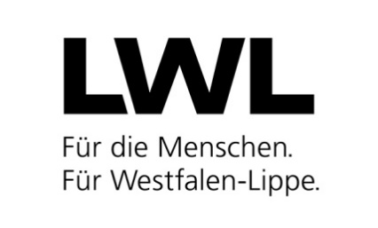
LWL-Landesjugendamt

Landschaftsverband Westfalen-Lippe Landesjugendamt Westfalen 48133 Münster
 |  |  |  |  |  |  |  |  |  |  |  |  | Az.: 50 60 |  |  | . |  | /

Personalbogen
Diese Daten werden gemäß §§47 und 72a SGB VIII erhoben und gespeichert.

Bitte beachten Sie, dass ein unvollständig ausgefüllter oder nicht lesbarer Personalbogen zu Nachfragen und Verzögerungen führen wird (bitte maschinell ausfüllen).

 |  | Erstmeldung |  |  |  | Veränderungsmeldung
1.1 Name, Anschrift des Trägers:

1.2 Name, Anschrift der Einrichtung

1.3 Leistungsangebot (freiw. Angabe)

2.1 Name, Vorname: |  |  |  |  |  |  |  |  |  |  |  |  |  | 2.2 Geburtsname:

2.3 Geburtsjahr: |  |  |  | J | J | J | J

 |  | Erweitertes Führungszeugnis ohne Eintragung liegt |  |  |  |  |  |  |  |  |  |  |  | Erweitertes Führungszeugnis mit Eintragung ist beigefügt
 |  | vor mit Datum vom: |  |  |  | T | T | M | M | J | J

Bei Erstmeldung: Erweitertes Führungszeugnis nicht älter als 3 Monate bei Eingang des Personalbogens beim LWL-Landesjugendamt
Zur Prüfung der fachlichen Eignung werden folgende Angaben benötigt

3. Art der Ausbildung |  |  |  |  |  | 3 |  |  | Schlüssel 3
 |  |  |  |  |  |  |  |  |  |  |  |  |  |  | Staatliche Anerkennung liegt vor:
abgeschlossene pädagogische Ausbildung(en)
 |  |  |  |  |  |  |  |  |  |  |  |  |  |  | JA |  | NEIN

abgeschlossene sonstige Ausbildung(en)

4. Art der Tätigkeit |  |  |  |  |  | 4 |  |  | Schlüssel 4
4.1 Sonstige Angaben (z. B. Erläuterung zu den Schlüsseln 406, 410, 419, 421, 422, 450)

4.2 Beginn der Tätigkeit: |  |  |  |  |  | T | T | M | M | J | J

4.3 wöchentliche Arbeitsstunden:

5. Rückmeldung durch das Landesjugendamt zur Personaleignung soll erfolgen an:

 |  |  | die Einrichtung (1.2) |  |  |  |  |  |  |  |  |  |  | den Träger (1.1)

6. Telefonnummer für Rückfragen (freiw. Angabe):

Der Träger hat die Mitarbeiterin bzw. den Mitarbeiter über den Inhalt des Personalbogens informiert.

 | Ort, Datum |  |  |  |  |  |  |  |  |  |  | Unterschrift des Trägers der Einrichtung

